Uputstvo
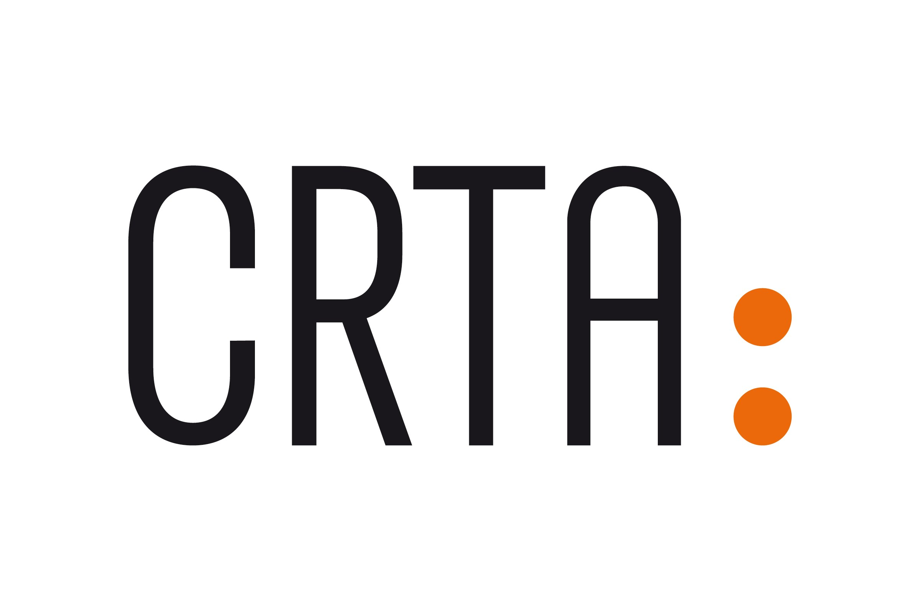

INICIJATIVA "GRAĐANI IMAJU MOĆ" - UPUTSTVO ZA IZRADU PREDLOGA BUDŽETA PROJEKTA

Ovo uputstvo predstavlja smernice organizacijama za razvijanje odgovarajućeg predloga budžeta.
Svi troškovi moraju biti opravdani, prihvatljivi i dozvoljeni prema pravilima USAID-a i CRTA i u skladu sa važećim propisima Republike Srbije
Svi troškovi moraju da budu realni i u skladu sa tržišnim cenama.
Finansijska sredstva odobrena za finansiranje aktivnosti u okviru inicijative "Građani imaju moć" mogu se koristiti isključivo u skladu sa ugovorenim budžetom i
tokom trajanja odobrenog projekta.

NAPOMENA
- Preporuka je da operativni troškovi (zakup prostora, tekući troškovi,troškovi komunikacije, i honorari) ne budu veći od 30% od ukupnog iznosa sredstava.
- Isplata sredstava vrši se u dve tranše. Prva tranša u visini od 70 odsto od ukupno vrednosti projekta biće uplaćena pre početka realizacije projekta, dok će preostalih 30 odsto biti uplaćeno nakon dostavljanja i usvajanja narativnog periodičnog izveštaja na polovini projekta.
- Troškovi sprovođenja aktivnosti će biti oslobođeni plaćanja PDV-a. Molimo vas da to uzmete u obzir prilikom kalkulacije troškova.
- Tekst crvenom bojom u formularu projekta predstavlja primere.

KATEGORIJA OPERATIVNI TROŠKOVI
1. Osoblje: plate i honorari projektnog tima
- Članovi projektnog tima mogu da budu lica koja su već zaposlena u organizaciji ili novozaposlena lica, posebno angažovana za potrebe projekta,
u skladu sa internim pravilima organizacije i važećim propisima.
2. Ostali troškovi (administrativni troškovi)
- Kancelarijski troškovi pripadaju ovoj kategoriji i mogu obuhvatati režimske troškove (zakup prostora, telefon, pošta, režija), kancelarijski materijal, troškove štampe,
prevoda, bankarske provizije i slično.

KATEGORIJA PROGRAMSKI TROŠKOVI
- Ova kategorija obuhvata troškove koji se odnose na direktne projektne aktivnosti koji mogu da uključuju: troškove dizajna, putne troškove, treninge, troškovi promocije na društvenim mrežama, troškove javnih događaja, izradu video materijala, troškove angažovanja eksperata i slično.

- Putni troškovi su prihvatljivi i dozvoljeni samo ako se odnose na projektne aktivnosti i ako su u skladu sa ostalim projektnim aktivnostima. Ovakvi troškovi bi trebalo da sadrže detaljne informacije o broju putovanja, broju osoba, destinaciji i trajanju. Troškovi putovanja članova projektnog tima se prijavljuju pod nazivom "troškovi putovanja projektnog tima".

OBJAŠNJENJE BUDŽETA
- Budžetske troškove navedite na osnovu aktivnosti tako da prate numeraciju iz narativnog predloga projekta
- Za svaku budžetsku liniju neophodno je popuniti i "Narativni budžet"

